Tabelle1
Recherche zum Lastenradmodul |  |  |  |  | Technologie | Bilder | Quelle
 |  |  |  |  | Schwenkachslenkung | 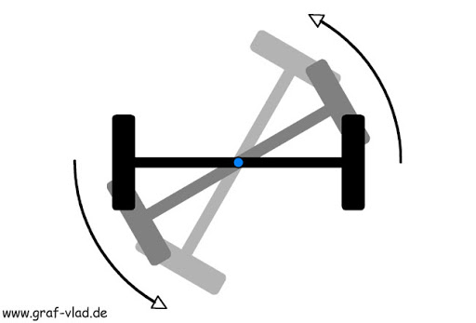 | http://graf-vlad.de/inhalt/ alte_kisten/technik/fahrwerk/ vorderachseinstellung/schwenkachslenkung-01.html
Wie werden die Anforderungen bei bestehenden Systemen umgesetzt?
Technologie | Prinzip | Schnittstelle | Vor- und Nachteile ( + / - ) | Umsetzungsbeispiele
Lenkung
Schwenkachslenkung | Die Vorderachse wird direkt um die Lenkachse des Lenkkopflager geschwenkt | Vorderradaufahme oder Lenkkopflager | +hoher Lenkwinkel +einfache Umsetzung -Neigetechnik an Lenkung gekoppelt | Trego und Addbike: Befestigung des Modul über Vorderradaufnahme und Vordergabel des Fahrrad

Achsschenkellenkung | Jedes Rad hat eine Lenkachse um die es durch eine Spurstange geschwenkt wird | Vorderradaufnahme oder Lenkkopflager | +unabhängige Neigetechnik mögl. -Spurstangenkonstruktion nötig | Chike Cargobike: Die Vorderachse bleibt starr, Lenkungbewegung wird nur auf die Spurstangen übertragen

 |  |  |  |  | Neigetechnik nach Trego und Addbike art | 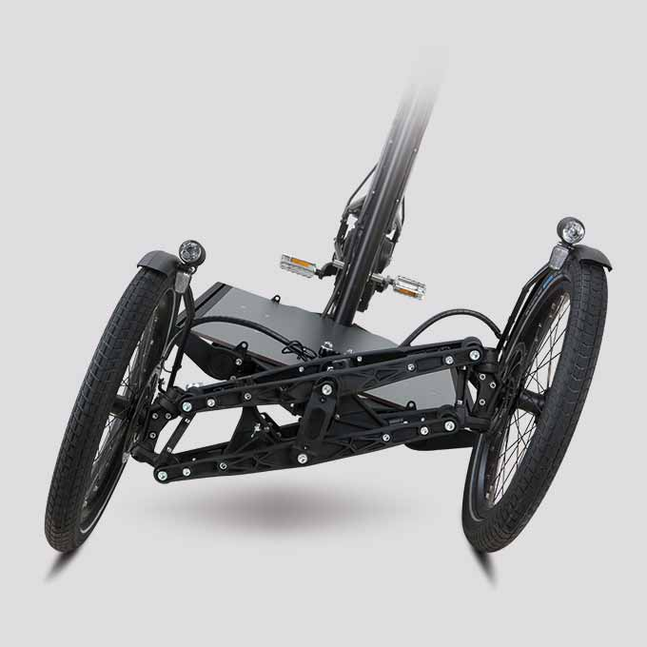 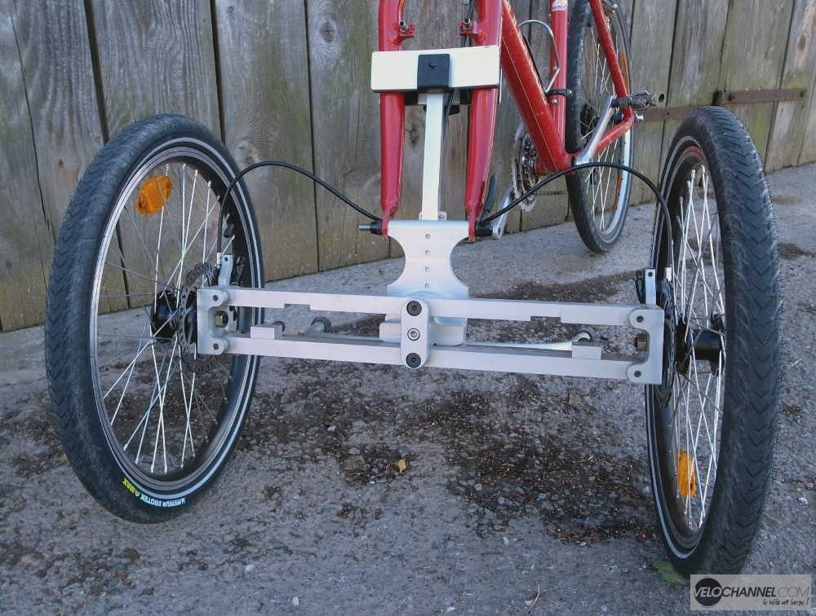 | https://www.mysortimo.de/de/produkte/ lastenfahrrad-procargo-ct1

Radnabenlenkung | Die Lenkachse liegt in der Radnabe, das Rad wird durch Lenkstangen um die Achse bewegt | Radnabe | -komplizierte Lenkstangen- konstruktion | Italienischer Motorradhersteller Bimota Modelle Tesi 1D und D2

Neigetechnik
Gelenklager oder Gleitlager | Die Lager erlauben das verdrehen eines Körpers ohne axiale verschiebung | Vorderachse | +einfache Umsetzung | Trego und Addbike: Durch mehrere Gelenklager lässt sich das Fahrrad zur Vorderachse neigen

Schwingen | Die Räder sind an zwei unabhängigen Schwingen begestigt | Fahrradrahmen | -keine Befestigung an Standardschnittstellen möglich | EV4 tilting electric scooter | Neigetechnik EV4 tilting electric scooter | 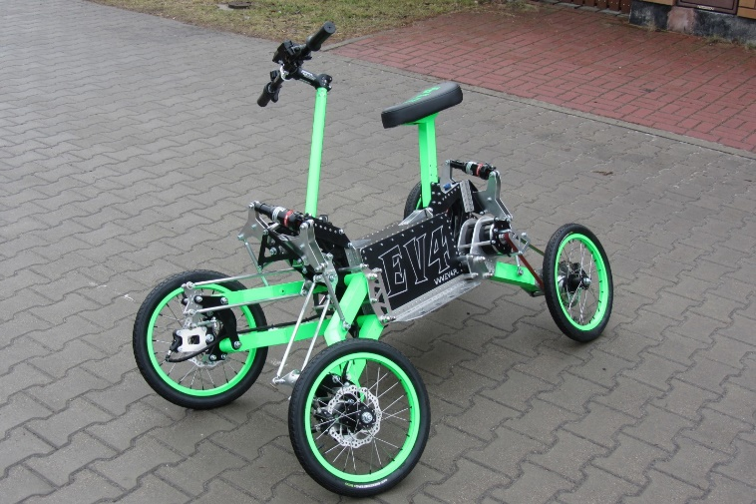 | https://newatlas.com/ ev4-tilting-electric-scooter/36125/

Arretierung Neigetechnik
Mechaische Arretierung | Ein Bolzen blockiert das Neigen | Gelenklager oder Gleitlager | +einfache Umsetzung

Dämpfer Arretierung | Arretierbare Gasdämpfer verhindern die Neigung | Vorderradgabel | +einfache Umsetzung | Arretierung der Federung bei Mountainbikes

Federung |  |  |  |  | Achsschenkellenkung | 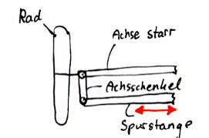 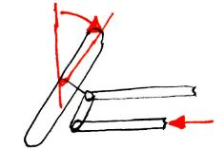 | Eigene Skizze
Vordergabel mit Dämpfer | Federung der Vorderachse durch verwenden von einer Vordergabel mit eingebauter Federung | Vorderradgabel | +einfache Umsetzung -Modul kann nicht mit der Gabel starr verbunden werden | Verbaut bei üblichen Motorrädern und Mountainbikes

Einzelradfederung | Einzelradaufhängung mit Einzelrad- federung durch Dämpfer-Feder- Kombination | Radaufhängung | +Beide Räder unabhängig voneinander -Einzelradaufhängung nötig | Verbaut bei PKW

Blattfedern | Federung der Achse durch lagerung an Blattfedern | Vorderachse | +einfaches System -benötigt viel Platz in Horizontaler Ebene | Verbaut in Nutzfahrzeugen; Beispiel in einem Dreirad (Video)

Bremsen (beide Räder) |  |  |  |  | Trego | 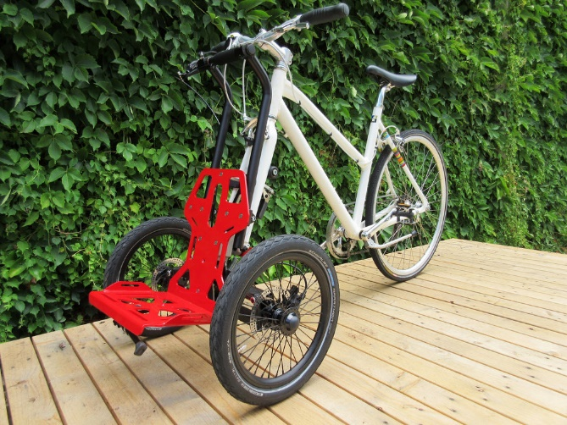 | https://trego-trolley.com/home-de
Scheibenbremse | Scheibenbremsen an den einzelnen Rädern, betätigt durch einen Hebel am Lenker | Felge und Lenker | +gerninger Verschleiß -benötigt geschlossenes Hydrauliksystem | Trego und Addbike, beide mit extra System am Modul mit eigenem Bremshebel

Felgenbremse | Bremsklötze drücken direkt auf die Felge des Rades, Betätigt durch Bowdenzug und Hebel | Felge und Lenker | -hoher Verschleiß | Herkömmliche Fahrräder

Montage des Modul
Verbindung Vorderradaufnahme und Fahrradgabel | Das Lastenrad wird an der Vorderradaufnahme und der Gabel festgespannt | Vorderradaufnahme und Gabel | +schnelle Verbindung -verbindung mit der Gabel bei Federgabel nicht möglich | Trego und Addbike wenden dieses System an

Verbindung Vorderradaufnahme und Rahmen | Das Lastenrad wird an der Vorderradaufnahme und am Rahmen unterhalb des Tretlager festgespannt | Vorderradaufnahme und Rahmen | +schnelle Verbindung | ARGO Cargo Kit, Einrädriges Lastenradmodul
 |  |  |  |  | Addbike | 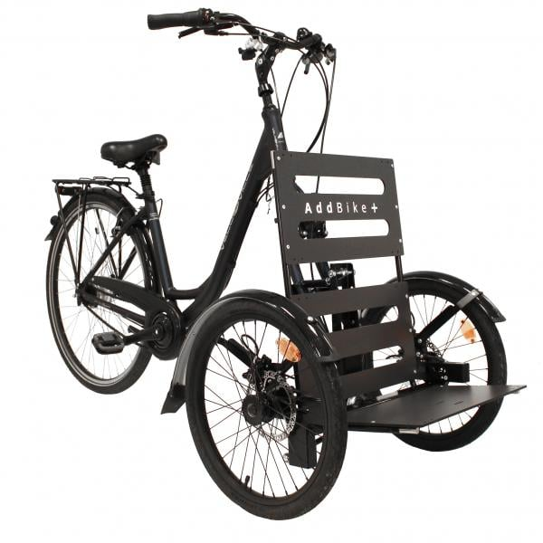 | https://www.probikeshop.com/de/de/ chassis-mit-neigetechnik-addbike/176787.html? gclid=CjwKCAiA4o79BRBvEiwAjteoYD2k72zW7Ct8g pbUbxxM1HG6Rqi07w7PWz3fHrDfOEgEi2kT7V H7ihoC98AQAvD_BwE&gshop=DE&ef_id= CjwKCAiA4o79BRBvEiwAjteoYD2k72zW7Ct8gpbUbxxM 1HG6Rqi07w7PWz3fHrDfOEgEi2kT7VH7ihoC98 AQAvD_BwE:G:s

